상품제안서
스카이 필 빌트인 케이블 LED 고속 충전 보조배터리 | 상품코드: S39093

 |  |  |  |  |  |  | 02-713-8555 | www.synergygift.co.kr
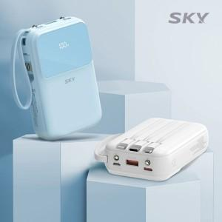

【상세/제작정보】

【인쇄/포장옵션】 | 레이저, 풀칼라 / 포장지포장

【공급단가】 | 수량 | 50~ | 100~ | 500~ | 1,000~ | 2,000~
*VAT별도 | 단가 | 17,130원 | 16,870원 | 16,470원 | 15,810원 | 15,150원

【상품 URL】 | https://www.synergygift.co.kr:443/src/goods_detail.php?gdno=39093

